防震螺栓_SN1用
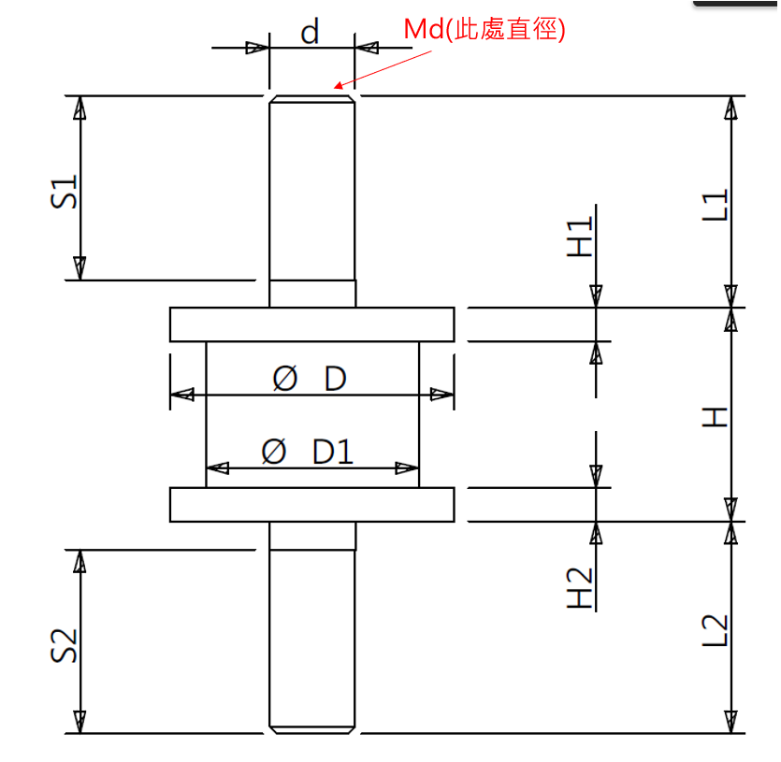
 | CRMA201506KK | CRMA301808KK | CRMA323710YS
D | 20 | 30 | 32
D1 | 15 | 25 | 27
H | 15 | 18 | 37
H1 | 2.3 | 2.3 | 2.3
H2 | 2.3 | 2.3 | 2.3
d | M6 | M8 | M10
Md | 6 | 8 | 10
L1 | 15 | 24 | 15
L2 | 15 | 24 | 22
S1 | 13 | 20 | 15
S2 | 13 | 20 | 22

鎖模螺栓
 | 25 | 35 | 45 | 60 | 80 | 110 | 160 | 200 | 250
D | 24 | 19 | 19 | 19 | 24 | 24 | 23 | 23 | 24
MD | 16 | 16 | 16 | 16 | 20 | 20 | 20 | 20 | 20
d | 12 | 12 | 12 | 12 | 17 | 17 | 16 | 16 | 16
M | M16 | M16 | M16 | M16 | M20 | M20 | M20 | M20 | M20
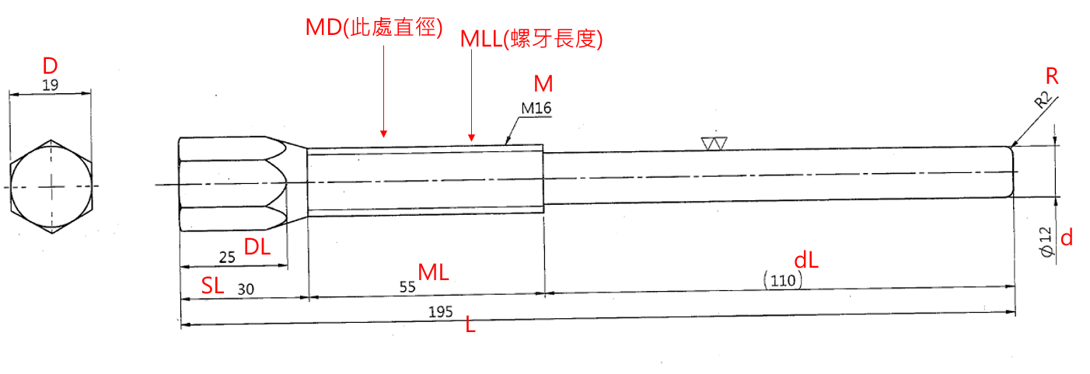
R | 2 | 2 | 2 | 2 | 4 | 4 | 3 | 3 | 3
DL | 25 | 25 | 25 | 25 | 25 | 25 | 25 | 25 | 25
SL | 35 | 35 | 30 | 30 | 35 | 35 | 35 | 35 | 35
ML | 65 | 60 | 55 | 45 | 60 | 60 | 60 | 60 | 70
MLL | 60 | 60 | 55 | 40 | 55 | 55 | 60 | 60 | 65
dL | 60 | 80 | 110 | 145 | 160 | 190 | 215 | 250 | 275
L | 155 | 175 | 195 | 220 | 255 | 285 | 310 | 345 | 380

